珠江啤酒10.04.2020
基本面分析 | 盈利能力 | 偿债能力 | 成长能力 | 运营能力 | 现金状况

总仓量 | 周期仓位分配 | 总投资成本 | 持仓量 | 总盈亏 | 盈亏比率% | 长线止损损失值(投资成本2%)
5300 | 1300/2000/2000 | 36,000 | 1,300 | -174 | -0.5 | 720

日期 | 买卖/止损 | 成交价格 | 成交数量 | 成交总量 | 仓位情况(日/周/月) | 止损点(假突破点底部) | 操作依据 | 下一步计划 | 失误总结
10.04.2020 | 买 | 6.61 | 1300 | 8593 | 1300/0/0 | 近期中轨附近最低点6.42 | 日月向好，日回抽BOLL中轨附近，前一天最低点设置买入点 | 等周线向上突破BOOL中轨，等月线回抽到达BOLL中轨附近(6.1)，增加相应仓位
15.04.2020 | 止损 | 6.49 | 1300 | 8437 | 1300/0/0 |  | 周线不好，日线MACD死叉啦，所以在前期地点位置止损 | 等周线向上突破BOOL中轨，等月线回抽到达BOLL中轨附近(6.1)，再买吧 | 周线趋势不好，日线不要进

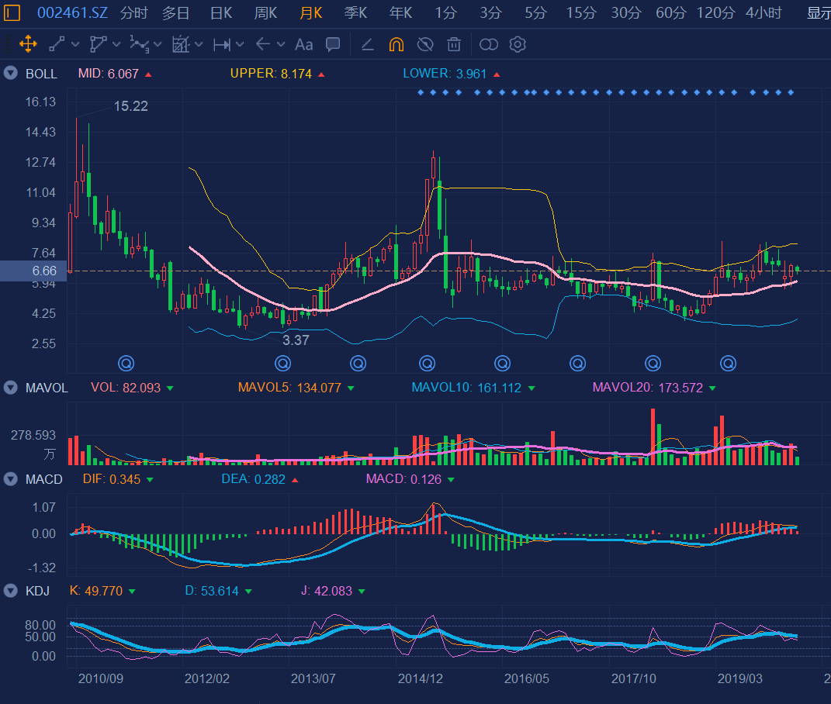
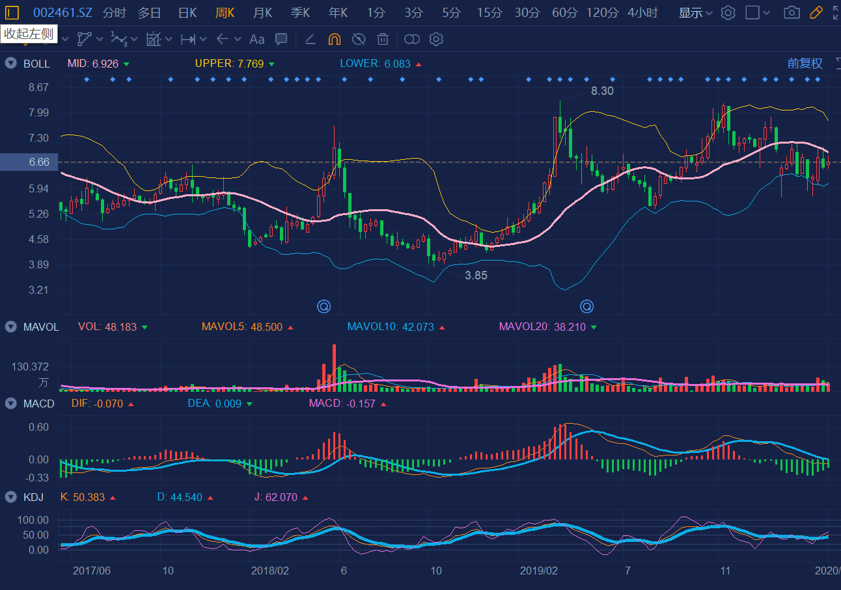
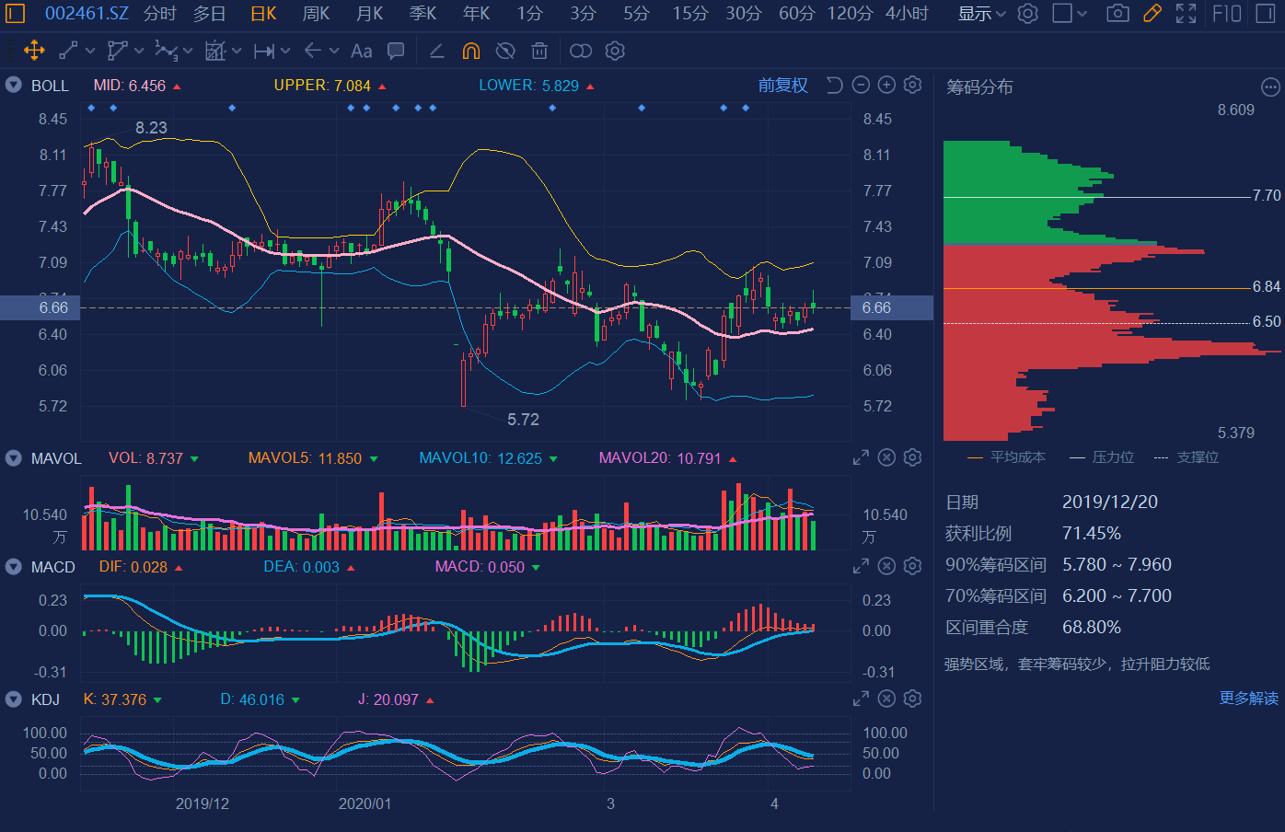
10.04

